画面詳細
プロジェクト名 |  |  | システム名 |  |  | 画面レイアウト設計書 |  |  |  |  |  |  | 作成者 |  | 作成日 |  | 更新者 |  | 更新日
体験型Java研修 |  |  | LMS学習管理システム |  |  | コース詳細画面 |  |  |  |  |  |  | 臼井 |  | 2021-03-10 |  | 堀井 |  | 2023-10-15

Task.17
 | 画面イメージ
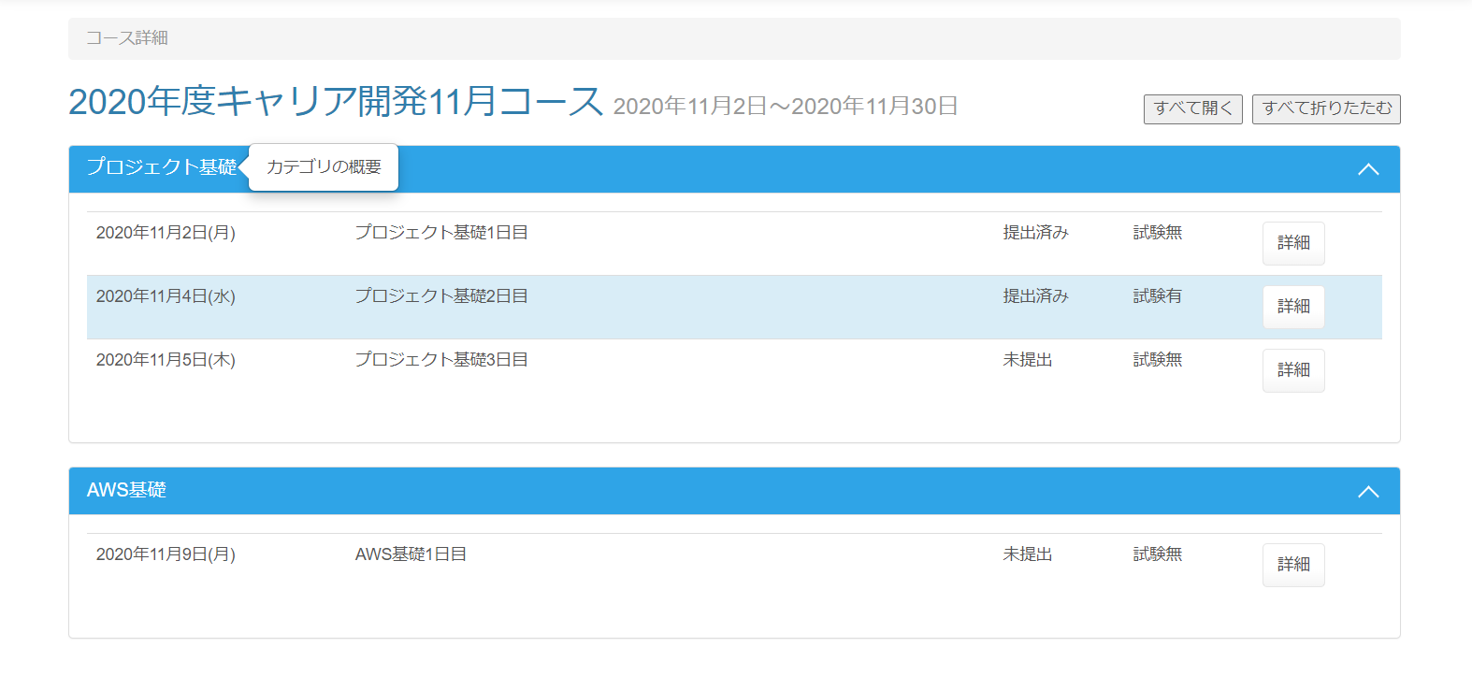
Task.17
Task.17

Task.18

Task.14
Task.14

Task.15

Task.16

 | １つのカテゴリーのセクション情報を折りたたんだ状態 |  |  |  | Task.17
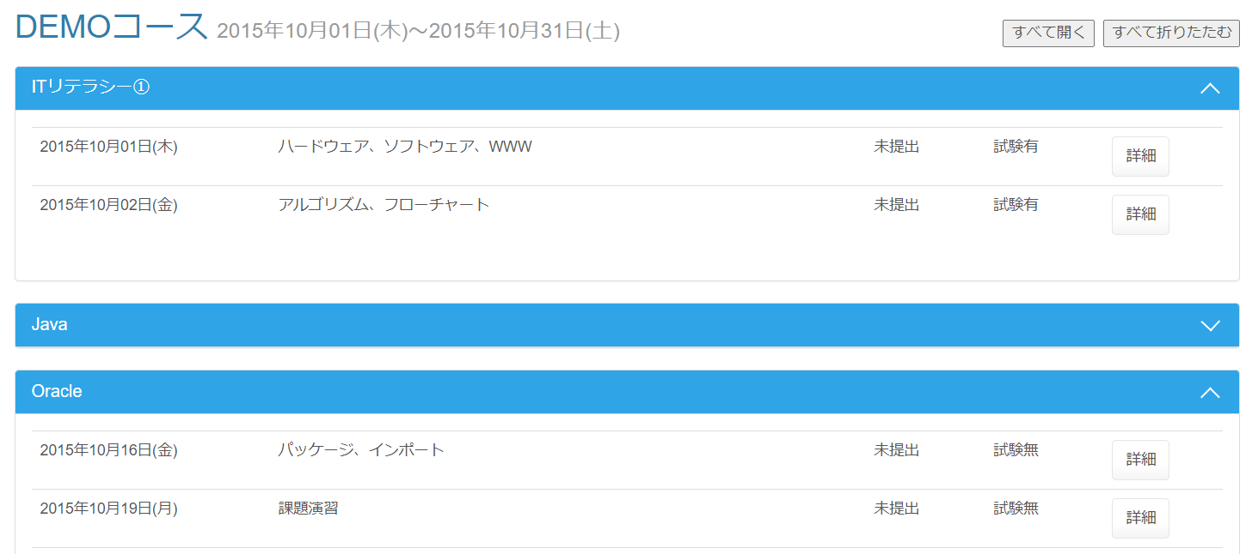

 | すべてのカテゴリーのセクション情報を折りたたんだ状態 |  |  |  |  | Task.17

 | 画面表示項目
 | No | 項目名 |  | データ元 |  |  |  |  |  | 備考 |  |  |  |  |  |  |  | 権限ごとの 表示可否
 |  |  |  | テーブル名 |  |  |  | フィールド |  |  |  |  |  |  |  |  |  | 受 | 講 | 企 | 管 | 育
 | 1 | パンくずリスト |  | - |  |  |  | - |  | 「コース詳細」と表示 |  |  |  |  |  |  |  | ○ | ○ | ○ | ○
 | コース情報
 | 2 | タイトル |  | m_course |  |  |  | course_name |  | コース名をタイトルとして表示 |  |  |  |  |  |  |  | ○ | ○ | ○ | ○
 | 3 | 開講日 |  | m_course |  |  |  | open_time |  | yyyy年MM月dd日 |  |  |  |  |  |  |  | ○ | ○ | ○ | ○
 | 4 | 閉講日 |  | m_course |  |  |  | close_time |  | yyyy年MM月dd日 |  |  |  |  |  |  |  | ○ | ○ | ○ | ○
 | 5 | 『すべて開く』ボタン |  | - |  |  |  | - |  |  |  |  |  |  |  |  |  | ○ | ○ | ○ | ○ |  | Task.17
 | 6 | 『すべて折りたたむ』ボタン |  | - |  |  |  | - |  |  |  |  |  |  |  |  |  | ○ | ○ | ○ | ○ |  | Task.17
 | セクション情報 ※1
 | 7 | カテゴリー名 |  | m_category |  |  |  | category_name |  |  |  |  |  |  |  |  |  | ○ | ○ | ○ | ○
 | 8 | 『カテゴリー概要』ポップオーバー |  | m_category |  |  |  | category_description |  |  |  |  |  |  |  |  |  | ○ | ○ | ○ | ○ |  | Task.18
 | 9 | 『▽(折りたたむ)』『△(開く)』ボタン |  | - |  |  |  | - |  |  |  |  |  |  |  |  |  | ○ | ○ | ○ | ○ |  | Task.17
 | 10 | 日付 |  | m_section |  |  |  | date |  | yyy年MM月dd日(E) |  |  |  |  |  |  |  | ○ | ○ | ○ | ○ |  | Task.14
 | 11 | セクション名 |  | m_section |  |  |  | section_name |  |  |  |  |  |  |  |  |  | ○ | ○ | ○ | ○
 | 12 | レポート提出状況 |  | - |  |  |  | - |  | ・当該セクションのレポートが提出済の場合：提出済み ・当該セクションのレポートが未提出の場合：未提出 |  |  |  |  |  |  |  | ○ | ○ | ○ | ○ |  | Task.15
 | 13 | 試験有無 |  | - |  |  |  | - |  | ・当該セクションに試験がある場合：試験有 ・当該セクションに試験がない場合：試験無 |  |  |  |  |  |  |  | ○ | ○ | ○ | ○ |  | Task.16
 | 14 | 『詳細』ボタン |  | - |  |  |  | - |  |  |  |  |  |  |  |  |  | ○ | ○ | ○ | ○
 | ※1 | 日付が現在日付と同じであれば背景色を変える（class="info"） |  |  |  |  |  |  |  |  |  |  |  |  |  |  |  |  |  |  |  |  | Task.14

 | 入力パラメータ
 | No | 項目名 |  | 物理名 |  |  | コントロール |  | FORMクラスの入力チェック |  |  |  |  | 送信 方法 |  | 備考
 |  |  |  |  |  |  |  |  | 必須 | 桁数 | 最大値 | 最小値 | その他
 | 『詳細』ボタン押下
 | 1 | コースID |  | courseId |  |  | hidden |  | - | - | - | - | - | POST
 | 2 | セクションID |  | sectionId |  |  | hidden |  | - | - | - | - | - | POST
 | 『すべて開く』ボタン押下 |  |  |  |  |  |  |  |  |  |  |  |  |  |  |  |  |  |  | Task.17
 | - | なし |  | - |  |  | - |  | - | - | - | - | - | -
 | 『すべて折りたたむ』ボタン押下 |  |  |  |  |  |  |  |  |  |  |  |  |  |  |  |  |  |  | Task.17
 | - | なし |  | - |  |  | - |  | - | - | - | - | - | -
 | 『カテゴリー概要』ポップオーバー押下 |  |  |  |  |  |  |  |  |  |  |  |  |  |  |  |  |  |  | Task.18
 | - | なし |  | - |  |  | - |  | - | - | - | - | - | -
 | 『▽(折りたたむ)』ボタン押下 |  |  |  |  |  |  |  |  |  |  |  |  |  |  |  |  |  |  | Task.17
 | - | なし |  | - |  |  | - |  | - | - | - | - | - | -
 | 『△(開く)』ボタンボタン押下 |  |  |  |  |  |  |  |  |  |  |  |  |  |  |  |  |  |  | Task.17
 | - | なし |  | - |  |  | - |  | - | - | - | - | - | -

